工作表 2
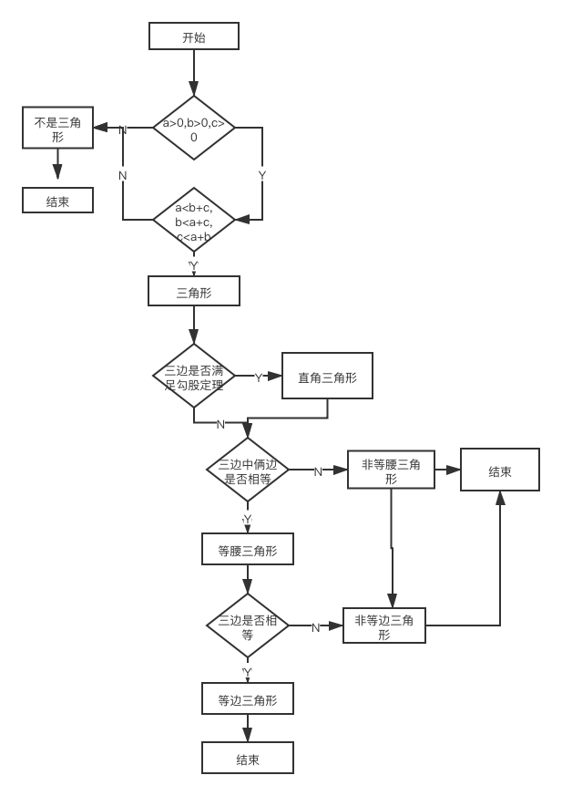
表格 1
设计用例 | 测试数据 | 路径
是直角三角形 | 3，4，5 | YYY
是等腰三角形 | 5，5，6 | YYNY
是等边三角形 | 5，5，5 | YYNYY
不是三角形 | 0，3，4 | N
不是三角形 | 2，3，6 | YN
非直角三角形 | 3，4，6 | YYN
非等腰三角形 | 3，4，2 | YYNN
是等腰非等边 | 3， 3， 4 | YYNYN

